SoICT2016
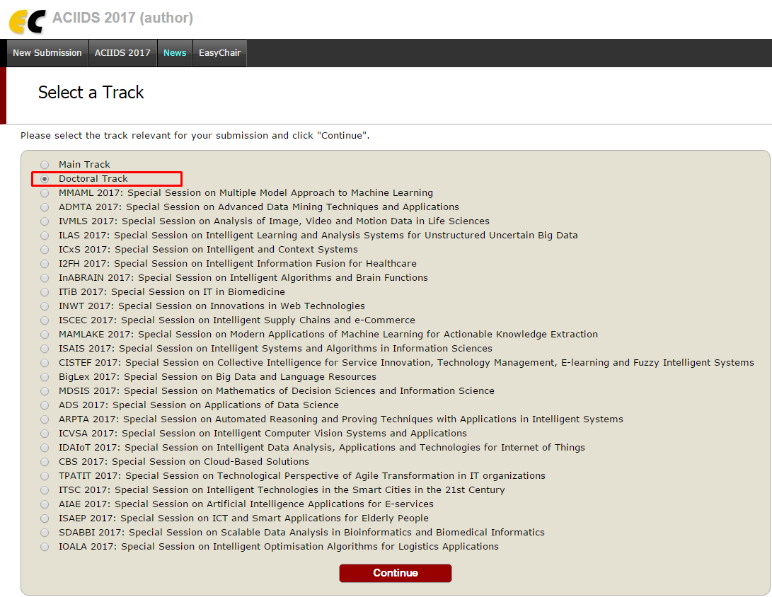
SoICT2016
No |  | Comment | Response
1 | Review 1 | The paper lacks the analysis of related work compared with the proposed work. It is only an automation of the authors' previous work. | Trong các related work thì đều mô tả các approach đã làm với GA. Có thể thấy là các approach này chỉ cải thiện bằng cách thay đổi fitness function or xử lý song song đều ko áp dụng static program analysis. Ngoài ra với [27] có nêu kết quả cụ thể để so sánh với kết quả của paper này.
2 |  | How to instrument program to insert fitness function (manually or automatically)? (section 4.2.3). | Đã viết kỹ lại ở section 4.2.3 là dùng manually.
3 |  | The adjustment should be presented as an algorithm instead of code segment. | Đã chuyển toàn bộ segment code sang algorithm ở các section 2.2, 4.1.1, 4.1.2, 4.2.6
4 |  | The examples for experimentation are quite simple. The comparison of experimentation with [27] is not correctly presented and so simple. | Đã thử với các sample phức tạp hơn.
5 |  | No future work is mentioned. | Đã thêm phần future work
6 |  | There are a lot English errors. Many sentences are not correct in terms of grammar! | Đã check và sửa lại tiếng Anh cẩn thận
7 | Review 2 | The presentation should be more formal, describing how constraints are extracted to feed to Z3 and what can be done in case no constraint satisfaction is found. If the solver returns only a set of constraints, can they be used to adjust the genetic algorithm? | Đã sửa lại cách trình bày ở các Algorithm 2～4 để có thể đối ứng được khi Z3 trả về 1 set of constraints. Ngoài ra đưa ra example3() để minh họa.
8 |  | English usage could be double-checked too, for example "in procedures TO generate new populations", "the experimental results... show",… | Đã sửa lại tiếng Anh theo comment.
9 | Review 3 | However the setting for GA were not carefully designed. One of the most important factors of GA is the encodding method, which should support the building block hypothesis. | Ở phần 4.2.1 Population representation, đã mô tả lại kỹ càng về cách biểu diễn 1 chromosome cho 1 test case.
10 |  | There is a lack of complexity analysis as well as the rate of convergence (of the GA). Only 4 small programes were used in the experiments. | Đã thử với các sample phức tạp hơn.
11 |  | There are too much linguistic mistakes. The authors should check the paper before submission. | Đã check và sửa lại tiếng Anh cẩn thận

